상품제안서
로티 LCD 온습도 알람탁상시계 | 상품코드: S47864

 |  |  |  |  |  |  | 02-713-8555 | www.synergygift.co.kr
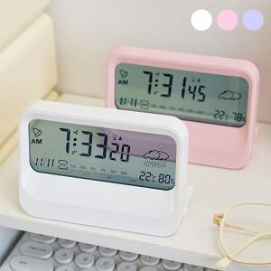 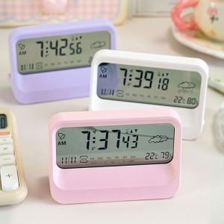 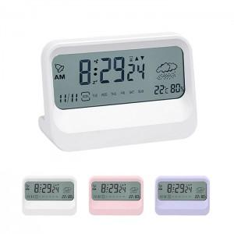

【상세/제작정보】 | <p><span style="font-size: 18pt;">※&nbsp;건전지 미포함</span></p>

【인쇄/포장옵션】 | 레이저, DTF필름전사 / 포장지포장

【공급단가】 | 수량 | 50~ | 100~ | 300~ | 1,000~ | 3,000~
*VAT별도 | 단가 | 6,110원 | 5,780원 | 5,490원 | 5,350원 | 5,260원

【상품 URL】 | https://www.synergygift.co.kr:443/src/goods_detail.php?gdno=47864

